1 - Decomposição agregada
periodo | componentes | value | prop (%)
1980 - 1970 | efeito atributo | 0.027332336059 | 82.119762534
1980 - 1970 | efeito coeficiente | 0.0059511699028 | 17.880237466 | Componentes | 1980 (t+h) - 1970 (t) |  | 1991 (t+h) - 1980 (t) |  | 2000 (t+h) - 1991 (t) |  | 2010 (t+h) - 2000 (t)
1980 - 1970 | diferença total | 0.033283505961 | 100 |  | Diferença na probabilidade de ser responsável | Parcela da diferença atribuída a cada componente (%) | Diferença na probabilidade de ser responsável | Parcela da diferença atribuída a cada componente (%) | Diferença na probabilidade de ser responsável | Parcela da diferença atribuída a cada componente (%) | Diferença na probabilidade de ser responsável | Parcela da diferença atribuída a cada componente (%)
1991 - 1980 | efeito atributo | 0.0073705959117 | 173.40458717 | Efeito Propensão | 0.0060 | 17.9 | -0.0031 | -73.4 | -0.0039 | -19.5 | -0.0058 | -22.0
1991 - 1980 | efeito coeficiente | -0.0031200763425 | -73.404587171 | Efeito Composição | 0.0273 | 82.1 | 0.0074 | 173.4 | 0.0239 | 119.5 | 0.0323 | 122.0
1991 - 1980 | diferença total | 0.0042505195693 | 100 | Diferença Total | 0.0333 | 100.0 | 0.0043 | 100.0 | 0.0200 | 100.0 | 0.0265 | 100.0
2000 - 1991 | efeito atributo | 0.023916693296 | 119.51675946
2000 - 1991 | efeito coeficiente | -0.0039055305067 | -19.51675946
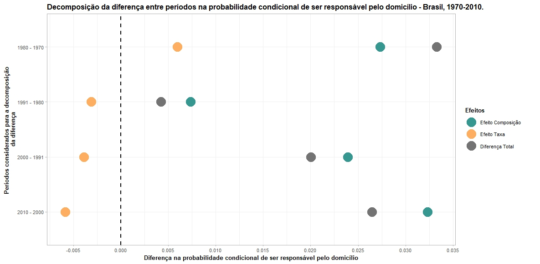
2000 - 1991 | diferença total | 0.020011162789 | 100
2010 - 2000 | efeito atributo | 0.032313992332 | 122.04124654
2010 - 2000 | efeito coeficiente | -0.0058360651978 | -22.041246538
2010 - 2000 | diferença total | 0.026477927134 | 100

2 - Decomposição por fatores
periodo | fatores | efeito | value
1980 - 1970 | Demográfico | atributo | 0.0041
1980 - 1970 | Demográfico | atributo_prop | 11.84
1980 - 1970 | Demográfico | coeficiente | 0.003 | Fatores decompostos | 1980 (t+h) - 1970 (t) |  |  |  | 1991 (t+h) - 1980 (t) |  |  |  | 2000 (t+h) - 1991 (t) |  |  |  | 2010 (t+h) - 2000 (t)
1980 - 1970 | Demográfico | coeficiente_prop | 9.23 |  | Diferença atribuída ao efeito composição | Parcela da diferença atribuída ao efeito composição (%) | Diferença atribuída ao efeito propensão | Parcela da diferença atribuída ao efeito propensão (%) | Diferença atribuída ao efeito composição | Parcela da diferença atribuída ao efeito composição (%) | Diferença atribuída ao efeito propensão | Parcela da diferença atribuída ao efeito propensão (%) | Diferença atribuída ao efeito composição | Parcela da diferença atribuída ao efeito composição (%) | Diferença atribuída ao efeito propensão | Parcela da diferença atribuída ao efeito propensão (%) | Diferença atribuída ao efeito composição | Parcela da diferença atribuída ao efeito composição (%) | Diferença atribuída ao efeito propensão | Parcela da diferença atribuída ao efeito propensão (%)
1980 - 1970 | Domiciliar | atributo | 0.0079 | Demográfico | 0.0041 | 11.84 | 0.003 | 9.23 | 0.0034 | 80.99 | 0.0044 | 103.28 | 0.0083 | 41.26 | -0.0009 | -4.58 | 0.0165 | 62.43 | 0.0009 | 3.23
1980 - 1970 | Domiciliar | atributo_prop | 23.66 | Domiciliar | 0.0079 | 23.66 | 0.0003 | 0.79 | 0.0027 | 62.08 | -0.0024 | -58.01 | 0.0106 | 52.61 | 0.0004 | 2.12 | 0.0111 | 42.02 | 0.0027 | 10.06
1980 - 1970 | Domiciliar | coeficiente | 0.0003 | Não observados | 0 | 0 | 0.0031 | 9.31 | 0 | 0 | -0.0041 | -96.72 | 0 | 0 | -0.0064 | -31.97 | 0 | 0 | -0.0092 | -34.67
1980 - 1970 | Domiciliar | coeficiente_prop | 0.79 | Socioeconômico | 0.0155 | 46.61 | -0.0004 | -1.44 | 0.0014 | 30.32 | -0.0009 | -21.95 | 0.0051 | 25.65 | 0.0029 | 14.92 | 0.0047 | 17.59 | -0.0002 | -0.66
1980 - 1970 | Não observados | atributo | 0 | Diferença Total | 0.0275 | 82.11 | 0.006 | 17.89 | 0.0075 | 173.39 | -0.003 | -73.4 | 0.024 | 119.52 | -0.004 | -19.51 | 0.0323 | 122.04 | -0.0058 | -22.04
1980 - 1970 | Não observados | atributo_prop | 0 | Nota: Optou-se por trabalhar com o fator "Não observado" devido a mudanças que podem estar no âmbito daquilo que não foi captado pelas variáveis. Acho que poderia, em alguma medida mostrar sobre os fatores institucionais.
1980 - 1970 | Não observados | coeficiente | 0.0031
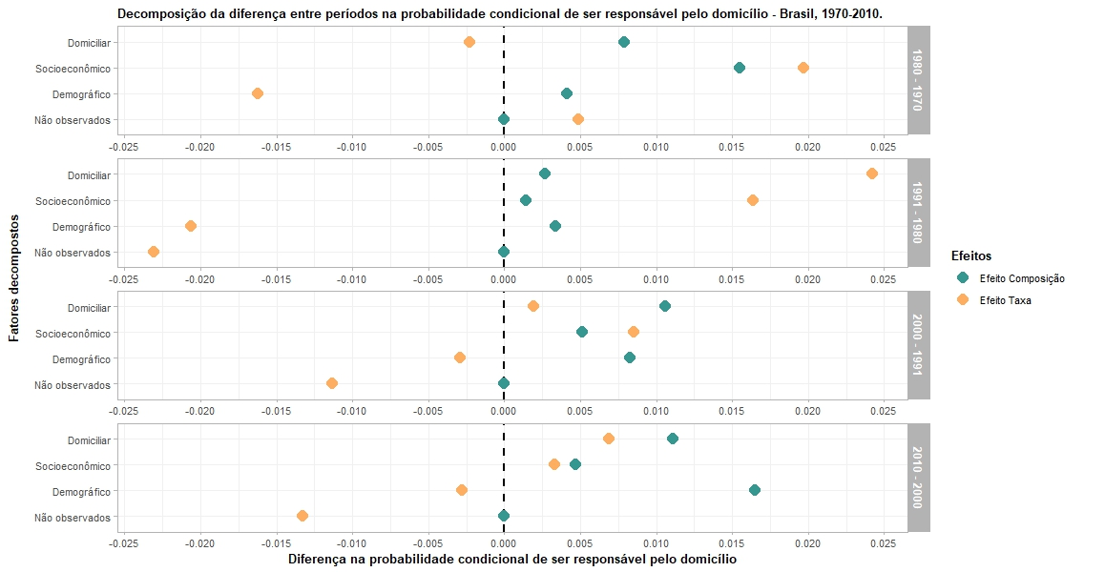
1980 - 1970 | Não observados | coeficiente_prop | 9.31
1980 - 1970 | Socioeconômico | atributo | 0.0155
1980 - 1970 | Socioeconômico | atributo_prop | 46.61
1980 - 1970 | Socioeconômico | coeficiente | -0.0004
1980 - 1970 | Socioeconômico | coeficiente_prop | -1.44
1991 - 1980 | Demográfico | atributo | 0.0034
1991 - 1980 | Demográfico | atributo_prop | 80.99
1991 - 1980 | Demográfico | coeficiente | 0.0044
1991 - 1980 | Demográfico | coeficiente_prop | 103.28
1991 - 1980 | Domiciliar | atributo | 0.0027
1991 - 1980 | Domiciliar | atributo_prop | 62.08
1991 - 1980 | Domiciliar | coeficiente | -0.0024
1991 - 1980 | Domiciliar | coeficiente_prop | -58.01
1991 - 1980 | Não observados | atributo | 0
1991 - 1980 | Não observados | atributo_prop | 0
1991 - 1980 | Não observados | coeficiente | -0.0041
1991 - 1980 | Não observados | coeficiente_prop | -96.72
1991 - 1980 | Socioeconômico | atributo | 0.0014
1991 - 1980 | Socioeconômico | atributo_prop | 30.32
1991 - 1980 | Socioeconômico | coeficiente | -0.0009
1991 - 1980 | Socioeconômico | coeficiente_prop | -21.95
2000 - 1991 | Demográfico | atributo | 0.0083
2000 - 1991 | Demográfico | atributo_prop | 41.26
2000 - 1991 | Demográfico | coeficiente | -0.0009
2000 - 1991 | Demográfico | coeficiente_prop | -4.58
2000 - 1991 | Domiciliar | atributo | 0.0106
2000 - 1991 | Domiciliar | atributo_prop | 52.61
2000 - 1991 | Domiciliar | coeficiente | 0.0004
2000 - 1991 | Domiciliar | coeficiente_prop | 2.12
2000 - 1991 | Não observados | atributo | 0
2000 - 1991 | Não observados | atributo_prop | 0
2000 - 1991 | Não observados | coeficiente | -0.0064
2000 - 1991 | Não observados | coeficiente_prop | -31.97
2000 - 1991 | Socioeconômico | atributo | 0.0051
2000 - 1991 | Socioeconômico | atributo_prop | 25.65
2000 - 1991 | Socioeconômico | coeficiente | 0.0029
2000 - 1991 | Socioeconômico | coeficiente_prop | 14.92
2010 - 2000 | Demográfico | atributo | 0.0165
2010 - 2000 | Demográfico | atributo_prop | 62.43
2010 - 2000 | Demográfico | coeficiente | 0.0009
2010 - 2000 | Demográfico | coeficiente_prop | 3.23
2010 - 2000 | Domiciliar | atributo | 0.0111
2010 - 2000 | Domiciliar | atributo_prop | 42.02
2010 - 2000 | Domiciliar | coeficiente | 0.0027
2010 - 2000 | Domiciliar | coeficiente_prop | 10.06
2010 - 2000 | Não observados | atributo | 0
2010 - 2000 | Não observados | atributo_prop | 0
2010 - 2000 | Não observados | coeficiente | -0.0092
2010 - 2000 | Não observados | coeficiente_prop | -34.67
2010 - 2000 | Socioeconômico | atributo | 0.0047
2010 - 2000 | Socioeconômico | atributo_prop | 17.59
2010 - 2000 | Socioeconômico | coeficiente | -0.0002
2010 - 2000 | Socioeconômico | coeficiente_prop | -0.66

3 - Decomposição detalhada
periodo | variables | efeito | value
1980 - 1970 | Não observado | atributo | 0 | Fatores | Variáveis decompostas | 1980 (t+h) - 1970 (t) |  |  |  | 1991 (t+h) - 1980 (t) |  |  |  | 2000 (t+h) - 1991 (t) |  |  |  | 2010 (t+h) - 2000 (t)
1980 - 1970 | Não observado | atributo_prop | 0 |  |  | Diferença atribuída ao efeito composição | Parcela da diferença atribuída ao efeito composição (%) | Diferença atribuída ao efeito taxa | Parcela da diferença atribuída ao efeito taxa (%) | Diferença atribuída ao efeito composição | Parcela da diferença atribuída ao efeito composição (%) | Diferença atribuída ao efeito taxa | Parcela da diferença atribuída ao efeito taxa (%) | Diferença atribuída ao efeito composição | Parcela da diferença atribuída ao efeito composição (%) | Diferença atribuída ao efeito taxa | Parcela da diferença atribuída ao efeito taxa (%) | Diferença atribuída ao efeito composição | Parcela da diferença atribuída ao efeito composição (%) | Diferença atribuída ao efeito taxa | Parcela da diferença atribuída ao efeito taxa (%)
1980 - 1970 | Não observado | coeficiente | 0.0031 | Não observados | Intercepto | 0.0000 | 0.00 | 0.0031 | 9.31 | 0.0000 | 0.00 | -0.0041 | -96.72 | 0.0000 | 0.00 | -0.0064 | -31.97 | 0.0000 | 0.00 | -0.0092 | -34.67
1980 - 1970 | Não observado | coeficiente_prop | 9.31 | Demográficos | Idade | 0.0053 | 15.80 | 0.0006 | 1.79 | 0.0030 | 71.57 | 0.0009 | 21.91 | 0.0070 | 34.89 | 0.0007 | 3.52 | 0.0127 | 48.12 | 0.0059 | 22.23
1980 - 1970 | Grupo etário | atributo | 0.0053 |  | Sexo (ref. Masculino) | . | . | . | . | . | . | . | . | . | . | . | . | . | . | . | .
1980 - 1970 | Grupo etário | atributo_prop | 15.8 |  | Feminino | -0.0010 | -3.10 | 0.0029 | 8.62 | 0.0004 | 9.28 | 0.0004 | 8.34 | -0.0003 | -1.59 | -0.0009 | -4.43 | 0.0004 | 1.50 | -0.0053 | -20.20
1980 - 1970 | Grupo etário | coeficiente | 0.0006 |  | Escolaridade (ref. Sem escolaridade) | . | . | . | . | . | . | . | . | . | . | . | . | . | . | . | .
1980 - 1970 | Grupo etário | coeficiente_prop | 1.79 |  | Fundamental incompleto | 0.0000 | 0.03 | 0.0000 | 0.10 | 0.0000 | 0.39 | 0.0021 | 49.77 | 0.0005 | 2.56 | -0.0006 | -3.05 | -0.0018 | -6.65 | 0.0006 | 2.22
1980 - 1970 | Sexo: Feminino | atributo | -0.001 |  | Fundamental completo | -0.0001 | -0.42 | -0.0001 | -0.30 | 0.0000 | -0.83 | 0.0002 | 5.18 | 0.0000 | -0.15 | -0.0001 | -0.40 | 0.0014 | 5.18 | -0.0001 | -0.29
1980 - 1970 | Sexo: Feminino | atributo_prop | -3.1 |  | Médio completo | -0.0002 | -0.75 | -0.0003 | -0.78 | -0.0001 | -1.84 | 0.0006 | 14.09 | 0.0009 | 4.63 | 0.0000 | -0.17 | 0.0024 | 9.08 | -0.0001 | -0.40
1980 - 1970 | Sexo: Feminino | coeficiente | 0.0029 |  | Superior completo | 0.0001 | 0.28 | -0.0001 | -0.20 | 0.0001 | 2.42 | 0.0002 | 3.99 | 0.0002 | 0.92 | 0.0000 | -0.05 | 0.0014 | 5.20 | -0.0001 | -0.33
1980 - 1970 | Sexo: Feminino | coeficiente_prop | 8.62 | Socioeconômico | Quntil de renda per capita domiciliar (ref. P20) | . | . | . | . | . | . | . | . | . | . | . | . | . | . | . | .
1980 - 1970 | Esc.: Fund. Incompleto | atributo | 0 |  | P40 | 0.0000 | 0.00 | -0.0003 | -0.76 | 0.0000 | 0.00 | 0.0002 | 4.63 | 0.0000 | 0.00 | 0.0001 | 0.70 | 0.0000 | 0.00 | -0.0003 | -1.20
1980 - 1970 | Esc.: Fund. Incompleto | atributo_prop | 0.03 |  | P60 | 0.0000 | 0.00 | -0.0006 | -1.92 | 0.0000 | 0.00 | 0.0001 | 1.38 | 0.0000 | 0.00 | 0.0002 | 1.19 | 0.0000 | 0.00 | -0.0002 | -0.85
1980 - 1970 | Esc.: Fund. Incompleto | coeficiente | 0 |  | P80 | 0.0000 | 0.00 | -0.0006 | -1.95 | 0.0000 | 0.00 | 0.0000 | 1.15 | 0.0000 | 0.00 | 0.0002 | 1.20 | 0.0000 | 0.00 | -0.0002 | -0.67
1980 - 1970 | Esc.: Fund. Incompleto | coeficiente_prop | 0.1 |  | P100 | 0.0000 | 0.00 | -0.0007 | -2.15 | 0.0000 | 0.00 | 0.0004 | 8.97 | 0.0000 | 0.00 | 0.0003 | 1.54 | 0.0000 | 0.00 | 0.0001 | 0.38
1980 - 1970 | Esc.: Fund. Completo | atributo | -0.0001 |  | Status ocupacional (ref. Inativo) | . | . | . | . | . | . | . | . | . | . | . | . | . | . | . | .
1980 - 1970 | Esc.: Fund. Completo | atributo_prop | -0.42 |  | Ativo | 0.0025 | 7.52 | -0.0023 | -6.96 | 0.0013 | 29.87 | -0.0011 | -25.71 | 0.0029 | 14.26 | -0.0007 | -3.65 | 0.0005 | 1.73 | 0.0018 | 6.74
1980 - 1970 | Esc.: Fund. Completo | coeficiente | -0.0001 |  | Parcela de contribuição na renda domiciliar total (ref. Zero) | . | . | . | . | . | . | . | . | . | . | . | . | . | . | . | .
1980 - 1970 | Esc.: Fund. Completo | coeficiente_prop | -0.3 |  | Intermediária | 0.0064 | 19.34 | 0.0018 | 5.40 | 0.0011 | 24.74 | 0.0001 | 2.78 | 0.0010 | 5.20 | 0.0012 | 6.02 | 0.0036 | 13.65 | -0.0018 | -6.66
1980 - 1970 | Esc.: Med. Completo | atributo | -0.0002 |  | Maior | 0.0066 | 19.75 | 0.0023 | 6.90 | -0.0010 | -24.29 | -0.0006 | -15.15 | 0.0012 | 6.19 | 0.0016 | 7.92 | 0.0006 | 2.21 | 0.0004 | 1.60
1980 - 1970 | Esc.: Med. Completo | atributo_prop | -0.75 | Domiciliares (propensão a corresidir) | Status marital (ref. Solteira/Nunca Casada) | . | . | . | . | . | . | . | . | . | . | . | . | . | . | . | .
1980 - 1970 | Esc.: Med. Completo | coeficiente | -0.0003 |  | Casada | 0.0009 | 2.79 | 0.0003 | 0.91 | -0.0057 | -134.96 | -0.0017 | -39.77 | -0.0094 | -47.10 | 0.0005 | 2.50 | -0.0062 | -23.38 | 0.0017 | 6.35
1980 - 1970 | Esc.: Med. Completo | coeficiente_prop | -0.78 |  | União Consensual | 0.0054 | 16.23 | 0.0000 | 0.10 | 0.0056 | 132.25 | -0.0004 | -10.11 | 0.0101 | 50.26 | -0.0001 | -0.45 | 0.0096 | 36.26 | 0.0003 | 1.18
1980 - 1970 | Esc.: Sup. Completo | atributo | 0.0001 |  | Separada/Divorciada | 0.0005 | 1.43 | 0.0000 | -0.12 | 0.0038 | 88.78 | -0.0002 | -5.12 | 0.0106 | 52.73 | 0.0000 | -0.08 | 0.0066 | 25.07 | 0.0004 | 1.41
1980 - 1970 | Esc.: Sup. Completo | atributo_prop | 0.28 |  | Viúva | 0.0011 | 3.21 | 0.0000 | -0.10 | -0.0010 | -23.99 | -0.0001 | -3.01 | -0.0007 | -3.28 | 0.0000 | 0.15 | 0.0011 | 4.07 | 0.0003 | 1.12
1980 - 1970 | Esc.: Sup. Completo | coeficiente | -0.0001 | Diferença total |  | 0.0275 | 82.1 | 0.0060 | 17.9 | 0.0075 | 173.4 | -0.0030 | -73.4 | 0.0240 | 119.5 | -0.0040 | -19.5 | 0.0323 | 122.0 | -0.0058 | -22.0
1980 - 1970 | Esc.: Sup. Completo | coeficiente_prop | -0.2 | Nota: Optou-se por trabalhar com o fator "Não observado" devido a mudanças que podem estar no âmbito daquilo que não foi captado pelas variáveis. Acho que poderia, em alguma medida mostrar sobre os fatores institucionais.
1980 - 1970 | Estrato Renda: P40 | atributo | 0
1980 - 1970 | Estrato Renda: P40 | atributo_prop | 0
1980 - 1970 | Estrato Renda: P40 | coeficiente | -0.0003
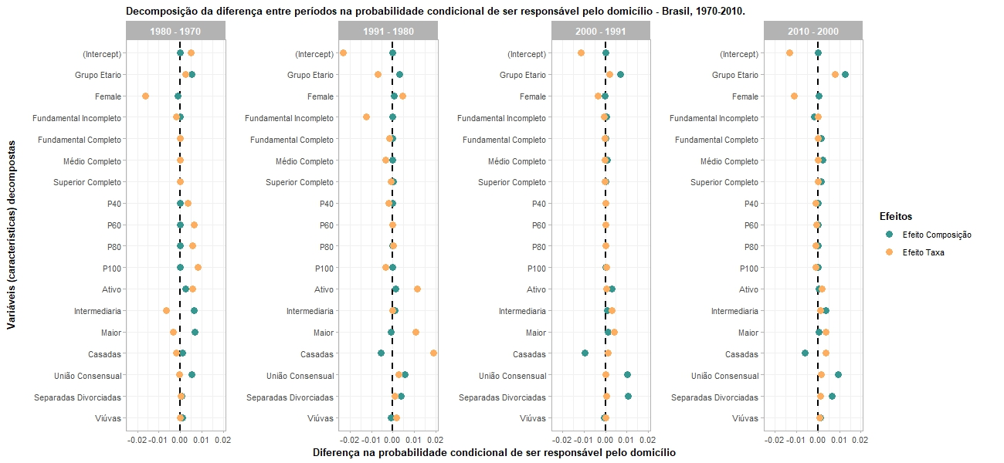
1980 - 1970 | Estrato Renda: P40 | coeficiente_prop | -0.76
1980 - 1970 | Estrato Renda: P60 | atributo | 0
1980 - 1970 | Estrato Renda: P60 | atributo_prop | 0
1980 - 1970 | Estrato Renda: P60 | coeficiente | -0.0006
1980 - 1970 | Estrato Renda: P60 | coeficiente_prop | -1.92
1980 - 1970 | Estrato Renda: P80 | atributo | 0
1980 - 1970 | Estrato Renda: P80 | atributo_prop | 0
1980 - 1970 | Estrato Renda: P80 | coeficiente | -0.0006
1980 - 1970 | Estrato Renda: P80 | coeficiente_prop | -1.95
1980 - 1970 | Estrato Renda: P100 | atributo | 0
1980 - 1970 | Estrato Renda: P100 | atributo_prop | 0
1980 - 1970 | Estrato Renda: P100 | coeficiente | -0.0007
1980 - 1970 | Estrato Renda: P100 | coeficiente_prop | -2.15
1980 - 1970 | Cond. ocupacação: Ativo | atributo | 0.0025
1980 - 1970 | Cond. ocupacação: Ativo | atributo_prop | 7.52
1980 - 1970 | Cond. ocupacação: Ativo | coeficiente | -0.0023
1980 - 1970 | Cond. ocupacação: Ativo | coeficiente_prop | -6.96
1980 - 1970 | Renda rel.: Intermediaria | atributo | 0.0064
1980 - 1970 | Renda rel.: Intermediaria | atributo_prop | 19.34
1980 - 1970 | Renda rel.: Intermediaria | coeficiente | 0.0018
1980 - 1970 | Renda rel.: Intermediaria | coeficiente_prop | 5.4
1980 - 1970 | Renda rel.: Maior | atributo | 0.0066
1980 - 1970 | Renda rel.: Maior | atributo_prop | 19.75
1980 - 1970 | Renda rel.: Maior | coeficiente | 0.0023
1980 - 1970 | Renda rel.: Maior | coeficiente_prop | 6.9
1980 - 1970 | Tipo união: Casada | atributo | 0.0009
1980 - 1970 | Tipo união: Casada | atributo_prop | 2.79
1980 - 1970 | Tipo união: Casada | coeficiente | 0.0003
1980 - 1970 | Tipo união: Casada | coeficiente_prop | 0.91
1980 - 1970 | Tipo união: União Consensual | atributo | 0.0054
1980 - 1970 | Tipo união: União Consensual | atributo_prop | 16.23
1980 - 1970 | Tipo união: União Consensual | coeficiente | 0
1980 - 1970 | Tipo união: União Consensual | coeficiente_prop | 0.1
1980 - 1970 | Tipo união: Separada/Divorciada | atributo | 0.0005
1980 - 1970 | Tipo união: Separada/Divorciada | atributo_prop | 1.43
1980 - 1970 | Tipo união: Separada/Divorciada | coeficiente | 0
1980 - 1970 | Tipo união: Separada/Divorciada | coeficiente_prop | -0.12
1980 - 1970 | Tipo união: Viúva | atributo | 0.0011
1980 - 1970 | Tipo união: Viúva | atributo_prop | 3.21
1980 - 1970 | Tipo união: Viúva | coeficiente | 0
1980 - 1970 | Tipo união: Viúva | coeficiente_prop | -0.1
1991 - 1980 | Não observado | atributo | 0
1991 - 1980 | Não observado | atributo_prop | 0
1991 - 1980 | Não observado | coeficiente | -0.0041
1991 - 1980 | Não observado | coeficiente_prop | -96.72
1991 - 1980 | Grupo etário | atributo | 0.003
1991 - 1980 | Grupo etário | atributo_prop | 71.57
1991 - 1980 | Grupo etário | coeficiente | 0.0009
1991 - 1980 | Grupo etário | coeficiente_prop | 21.91
1991 - 1980 | Sexo: Feminino | atributo | 0.0004
1991 - 1980 | Sexo: Feminino | atributo_prop | 9.28
1991 - 1980 | Sexo: Feminino | coeficiente | 0.0004
1991 - 1980 | Sexo: Feminino | coeficiente_prop | 8.34
1991 - 1980 | Esc.: Fund. Incompleto | atributo | 0
1991 - 1980 | Esc.: Fund. Incompleto | atributo_prop | 0.39
1991 - 1980 | Esc.: Fund. Incompleto | coeficiente | 0.0021
1991 - 1980 | Esc.: Fund. Incompleto | coeficiente_prop | 49.77
1991 - 1980 | Esc.: Fund. Completo | atributo | 0
1991 - 1980 | Esc.: Fund. Completo | atributo_prop | -0.83
1991 - 1980 | Esc.: Fund. Completo | coeficiente | 0.0002
1991 - 1980 | Esc.: Fund. Completo | coeficiente_prop | 5.18
1991 - 1980 | Esc.: Med. Completo | atributo | -0.0001
1991 - 1980 | Esc.: Med. Completo | atributo_prop | -1.84
1991 - 1980 | Esc.: Med. Completo | coeficiente | 0.0006
1991 - 1980 | Esc.: Med. Completo | coeficiente_prop | 14.09
1991 - 1980 | Esc.: Sup. Completo | atributo | 0.0001
1991 - 1980 | Esc.: Sup. Completo | atributo_prop | 2.42
1991 - 1980 | Esc.: Sup. Completo | coeficiente | 0.0002
1991 - 1980 | Esc.: Sup. Completo | coeficiente_prop | 3.99
1991 - 1980 | Estrato Renda: P40 | atributo | 0
1991 - 1980 | Estrato Renda: P40 | atributo_prop | 0
1991 - 1980 | Estrato Renda: P40 | coeficiente | 0.0002
1991 - 1980 | Estrato Renda: P40 | coeficiente_prop | 4.63
1991 - 1980 | Estrato Renda: P60 | atributo | 0
1991 - 1980 | Estrato Renda: P60 | atributo_prop | 0
1991 - 1980 | Estrato Renda: P60 | coeficiente | 0.0001
1991 - 1980 | Estrato Renda: P60 | coeficiente_prop | 1.38
1991 - 1980 | Estrato Renda: P80 | atributo | 0
1991 - 1980 | Estrato Renda: P80 | atributo_prop | 0
1991 - 1980 | Estrato Renda: P80 | coeficiente | 0
1991 - 1980 | Estrato Renda: P80 | coeficiente_prop | 1.15
1991 - 1980 | Estrato Renda: P100 | atributo | 0
1991 - 1980 | Estrato Renda: P100 | atributo_prop | 0
1991 - 1980 | Estrato Renda: P100 | coeficiente | 0.0004
1991 - 1980 | Estrato Renda: P100 | coeficiente_prop | 8.97
1991 - 1980 | Cond. ocupacação: Ativo | atributo | 0.0013
1991 - 1980 | Cond. ocupacação: Ativo | atributo_prop | 29.87
1991 - 1980 | Cond. ocupacação: Ativo | coeficiente | -0.0011
1991 - 1980 | Cond. ocupacação: Ativo | coeficiente_prop | -25.71
1991 - 1980 | Renda rel.: Intermediaria | atributo | 0.0011
1991 - 1980 | Renda rel.: Intermediaria | atributo_prop | 24.74
1991 - 1980 | Renda rel.: Intermediaria | coeficiente | 0.0001
1991 - 1980 | Renda rel.: Intermediaria | coeficiente_prop | 2.78
1991 - 1980 | Renda rel.: Maior | atributo | -0.001
1991 - 1980 | Renda rel.: Maior | atributo_prop | -24.29
1991 - 1980 | Renda rel.: Maior | coeficiente | -0.0006
1991 - 1980 | Renda rel.: Maior | coeficiente_prop | -15.15
1991 - 1980 | Tipo união: Casada | atributo | -0.0057
1991 - 1980 | Tipo união: Casada | atributo_prop | -134.96
1991 - 1980 | Tipo união: Casada | coeficiente | -0.0017
1991 - 1980 | Tipo união: Casada | coeficiente_prop | -39.77
1991 - 1980 | Tipo união: União Consensual | atributo | 0.0056
1991 - 1980 | Tipo união: União Consensual | atributo_prop | 132.25
1991 - 1980 | Tipo união: União Consensual | coeficiente | -0.0004
1991 - 1980 | Tipo união: União Consensual | coeficiente_prop | -10.11
1991 - 1980 | Tipo união: Separada/Divorciada | atributo | 0.0038
1991 - 1980 | Tipo união: Separada/Divorciada | atributo_prop | 88.78
1991 - 1980 | Tipo união: Separada/Divorciada | coeficiente | -0.0002
1991 - 1980 | Tipo união: Separada/Divorciada | coeficiente_prop | -5.12
1991 - 1980 | Tipo união: Viúva | atributo | -0.001
1991 - 1980 | Tipo união: Viúva | atributo_prop | -23.99
1991 - 1980 | Tipo união: Viúva | coeficiente | -0.0001
1991 - 1980 | Tipo união: Viúva | coeficiente_prop | -3.01
2000 - 1991 | Não observado | atributo | 0
2000 - 1991 | Não observado | atributo_prop | 0
2000 - 1991 | Não observado | coeficiente | -0.0064
2000 - 1991 | Não observado | coeficiente_prop | -31.97
2000 - 1991 | Grupo etário | atributo | 0.007
2000 - 1991 | Grupo etário | atributo_prop | 34.89
2000 - 1991 | Grupo etário | coeficiente | 0.0007
2000 - 1991 | Grupo etário | coeficiente_prop | 3.52
2000 - 1991 | Sexo: Feminino | atributo | -0.0003
2000 - 1991 | Sexo: Feminino | atributo_prop | -1.59
2000 - 1991 | Sexo: Feminino | coeficiente | -0.0009
2000 - 1991 | Sexo: Feminino | coeficiente_prop | -4.43
2000 - 1991 | Esc.: Fund. Incompleto | atributo | 0.0005
2000 - 1991 | Esc.: Fund. Incompleto | atributo_prop | 2.56
2000 - 1991 | Esc.: Fund. Incompleto | coeficiente | -0.0006
2000 - 1991 | Esc.: Fund. Incompleto | coeficiente_prop | -3.05
2000 - 1991 | Esc.: Fund. Completo | atributo | 0
2000 - 1991 | Esc.: Fund. Completo | atributo_prop | -0.15
2000 - 1991 | Esc.: Fund. Completo | coeficiente | -0.0001
2000 - 1991 | Esc.: Fund. Completo | coeficiente_prop | -0.4
2000 - 1991 | Esc.: Med. Completo | atributo | 0.0009
2000 - 1991 | Esc.: Med. Completo | atributo_prop | 4.63
2000 - 1991 | Esc.: Med. Completo | coeficiente | 0
2000 - 1991 | Esc.: Med. Completo | coeficiente_prop | -0.17
2000 - 1991 | Esc.: Sup. Completo | atributo | 0.0002
2000 - 1991 | Esc.: Sup. Completo | atributo_prop | 0.92
2000 - 1991 | Esc.: Sup. Completo | coeficiente | 0
2000 - 1991 | Esc.: Sup. Completo | coeficiente_prop | -0.05
2000 - 1991 | Estrato Renda: P40 | atributo | 0
2000 - 1991 | Estrato Renda: P40 | atributo_prop | 0
2000 - 1991 | Estrato Renda: P40 | coeficiente | 0.0001
2000 - 1991 | Estrato Renda: P40 | coeficiente_prop | 0.7
2000 - 1991 | Estrato Renda: P60 | atributo | 0
2000 - 1991 | Estrato Renda: P60 | atributo_prop | 0
2000 - 1991 | Estrato Renda: P60 | coeficiente | 0.0002
2000 - 1991 | Estrato Renda: P60 | coeficiente_prop | 1.19
2000 - 1991 | Estrato Renda: P80 | atributo | 0
2000 - 1991 | Estrato Renda: P80 | atributo_prop | 0
2000 - 1991 | Estrato Renda: P80 | coeficiente | 0.0002
2000 - 1991 | Estrato Renda: P80 | coeficiente_prop | 1.2
2000 - 1991 | Estrato Renda: P100 | atributo | 0
2000 - 1991 | Estrato Renda: P100 | atributo_prop | 0
2000 - 1991 | Estrato Renda: P100 | coeficiente | 0.0003
2000 - 1991 | Estrato Renda: P100 | coeficiente_prop | 1.54
2000 - 1991 | Cond. ocupacação: Ativo | atributo | 0.0029
2000 - 1991 | Cond. ocupacação: Ativo | atributo_prop | 14.26
2000 - 1991 | Cond. ocupacação: Ativo | coeficiente | -0.0007
2000 - 1991 | Cond. ocupacação: Ativo | coeficiente_prop | -3.65
2000 - 1991 | Renda rel.: Intermediaria | atributo | 0.001
2000 - 1991 | Renda rel.: Intermediaria | atributo_prop | 5.2
2000 - 1991 | Renda rel.: Intermediaria | coeficiente | 0.0012
2000 - 1991 | Renda rel.: Intermediaria | coeficiente_prop | 6.02
2000 - 1991 | Renda rel.: Maior | atributo | 0.0012
2000 - 1991 | Renda rel.: Maior | atributo_prop | 6.19
2000 - 1991 | Renda rel.: Maior | coeficiente | 0.0016
2000 - 1991 | Renda rel.: Maior | coeficiente_prop | 7.92
2000 - 1991 | Tipo união: Casada | atributo | -0.0094
2000 - 1991 | Tipo união: Casada | atributo_prop | -47.1
2000 - 1991 | Tipo união: Casada | coeficiente | 0.0005
2000 - 1991 | Tipo união: Casada | coeficiente_prop | 2.5
2000 - 1991 | Tipo união: União Consensual | atributo | 0.0101
2000 - 1991 | Tipo união: União Consensual | atributo_prop | 50.26
2000 - 1991 | Tipo união: União Consensual | coeficiente | -0.0001
2000 - 1991 | Tipo união: União Consensual | coeficiente_prop | -0.45
2000 - 1991 | Tipo união: Separada/Divorciada | atributo | 0.0106
2000 - 1991 | Tipo união: Separada/Divorciada | atributo_prop | 52.73
2000 - 1991 | Tipo união: Separada/Divorciada | coeficiente | 0
2000 - 1991 | Tipo união: Separada/Divorciada | coeficiente_prop | -0.08
2000 - 1991 | Tipo união: Viúva | atributo | -0.0007
2000 - 1991 | Tipo união: Viúva | atributo_prop | -3.28
2000 - 1991 | Tipo união: Viúva | coeficiente | 0
2000 - 1991 | Tipo união: Viúva | coeficiente_prop | 0.15
2010 - 2000 | Não observado | atributo | 0
2010 - 2000 | Não observado | atributo_prop | 0
2010 - 2000 | Não observado | coeficiente | -0.0092
2010 - 2000 | Não observado | coeficiente_prop | -34.67
2010 - 2000 | Grupo etário | atributo | 0.0127
2010 - 2000 | Grupo etário | atributo_prop | 48.12
2010 - 2000 | Grupo etário | coeficiente | 0.0059
2010 - 2000 | Grupo etário | coeficiente_prop | 22.23
2010 - 2000 | Sexo: Feminino | atributo | 0.0004
2010 - 2000 | Sexo: Feminino | atributo_prop | 1.5
2010 - 2000 | Sexo: Feminino | coeficiente | -0.0053
2010 - 2000 | Sexo: Feminino | coeficiente_prop | -20.2
2010 - 2000 | Esc.: Fund. Incompleto | atributo | -0.0018
2010 - 2000 | Esc.: Fund. Incompleto | atributo_prop | -6.65
2010 - 2000 | Esc.: Fund. Incompleto | coeficiente | 0.0006
2010 - 2000 | Esc.: Fund. Incompleto | coeficiente_prop | 2.22
2010 - 2000 | Esc.: Fund. Completo | atributo | 0.0014
2010 - 2000 | Esc.: Fund. Completo | atributo_prop | 5.18
2010 - 2000 | Esc.: Fund. Completo | coeficiente | -0.0001
2010 - 2000 | Esc.: Fund. Completo | coeficiente_prop | -0.29
2010 - 2000 | Esc.: Med. Completo | atributo | 0.0024
2010 - 2000 | Esc.: Med. Completo | atributo_prop | 9.08
2010 - 2000 | Esc.: Med. Completo | coeficiente | -0.0001
2010 - 2000 | Esc.: Med. Completo | coeficiente_prop | -0.4
2010 - 2000 | Esc.: Sup. Completo | atributo | 0.0014
2010 - 2000 | Esc.: Sup. Completo | atributo_prop | 5.2
2010 - 2000 | Esc.: Sup. Completo | coeficiente | -0.0001
2010 - 2000 | Esc.: Sup. Completo | coeficiente_prop | -0.33
2010 - 2000 | Estrato Renda: P40 | atributo | 0
2010 - 2000 | Estrato Renda: P40 | atributo_prop | 0
2010 - 2000 | Estrato Renda: P40 | coeficiente | -0.0003
2010 - 2000 | Estrato Renda: P40 | coeficiente_prop | -1.2
2010 - 2000 | Estrato Renda: P60 | atributo | 0
2010 - 2000 | Estrato Renda: P60 | atributo_prop | 0
2010 - 2000 | Estrato Renda: P60 | coeficiente | -0.0002
2010 - 2000 | Estrato Renda: P60 | coeficiente_prop | -0.85
2010 - 2000 | Estrato Renda: P80 | atributo | 0
2010 - 2000 | Estrato Renda: P80 | atributo_prop | 0
2010 - 2000 | Estrato Renda: P80 | coeficiente | -0.0002
2010 - 2000 | Estrato Renda: P80 | coeficiente_prop | -0.67
2010 - 2000 | Estrato Renda: P100 | atributo | 0
2010 - 2000 | Estrato Renda: P100 | atributo_prop | 0
2010 - 2000 | Estrato Renda: P100 | coeficiente | 0.0001
2010 - 2000 | Estrato Renda: P100 | coeficiente_prop | 0.38
2010 - 2000 | Cond. ocupacação: Ativo | atributo | 0.0005
2010 - 2000 | Cond. ocupacação: Ativo | atributo_prop | 1.73
2010 - 2000 | Cond. ocupacação: Ativo | coeficiente | 0.0018
2010 - 2000 | Cond. ocupacação: Ativo | coeficiente_prop | 6.74
2010 - 2000 | Renda rel.: Intermediaria | atributo | 0.0036
2010 - 2000 | Renda rel.: Intermediaria | atributo_prop | 13.65
2010 - 2000 | Renda rel.: Intermediaria | coeficiente | -0.0018
2010 - 2000 | Renda rel.: Intermediaria | coeficiente_prop | -6.66
2010 - 2000 | Renda rel.: Maior | atributo | 0.0006
2010 - 2000 | Renda rel.: Maior | atributo_prop | 2.21
2010 - 2000 | Renda rel.: Maior | coeficiente | 0.0004
2010 - 2000 | Renda rel.: Maior | coeficiente_prop | 1.6
2010 - 2000 | Tipo união: Casada | atributo | -0.0062
2010 - 2000 | Tipo união: Casada | atributo_prop | -23.38
2010 - 2000 | Tipo união: Casada | coeficiente | 0.0017
2010 - 2000 | Tipo união: Casada | coeficiente_prop | 6.35
2010 - 2000 | Tipo união: União Consensual | atributo | 0.0096
2010 - 2000 | Tipo união: União Consensual | atributo_prop | 36.26
2010 - 2000 | Tipo união: União Consensual | coeficiente | 0.0003
2010 - 2000 | Tipo união: União Consensual | coeficiente_prop | 1.18
2010 - 2000 | Tipo união: Separada/Divorciada | atributo | 0.0066
2010 - 2000 | Tipo união: Separada/Divorciada | atributo_prop | 25.07
2010 - 2000 | Tipo união: Separada/Divorciada | coeficiente | 0.0004
2010 - 2000 | Tipo união: Separada/Divorciada | coeficiente_prop | 1.41
2010 - 2000 | Tipo união: Viúva | atributo | 0.0011
2010 - 2000 | Tipo união: Viúva | atributo_prop | 4.07
2010 - 2000 | Tipo união: Viúva | coeficiente | 0.0003
2010 - 2000 | Tipo união: Viúva | coeficiente_prop | 1.12

